集計
令和８年度 ＬＩＮＥを活用した市民アンケート調査 集計結果

実施概要

１ 目的
ＬＩＮＥを活用した市民の意識、活動等に関する調査の実施により、第五次座間市総合計画－ざま未来プラン－（以下「ざま未来プラン」という。）に掲げる目指すまちの姿「ひと・まちが輝き 未来へつなぐ」を実現するための政策及び施策の進捗状況等を把握することを目的とする。

２ 実施期間
令和８年４月１６日（木）から４月２５日（土）まで（１０日間）
３ 対象者
座間市ＬＩＮＥ公式アカウント友だち登録者のうちメッセージの受信設定が有効である９０，４０３人
４ 実施方法
ＬＩＮＥのアンケート機能を使用して市民アンケートを作成し、上記対象者に配信
５ 回答結果
回答者数：３，７４７人（内訳：市内在住者 ３，６３７人（※）、市内在勤者 ４５人、市内在学者 ６人、その他 ５９人）
（※）本調査は市民アンケートと銘打っており、また、アンケート調査の結果を数値に掲げるまちづくり指標の各項目についても「○○した市民の割合」とし ていることから、市内在住者（市民）の回答結果を集計しています。

集計結果

◆政策に関すること
ざま未来プランに掲げるまちづくりの目標（政策）が実現されていると思いますか（Ｑ１～Ｑ７）

Ｑ１．共に学び、健やかに育つまちづくり（政策１）

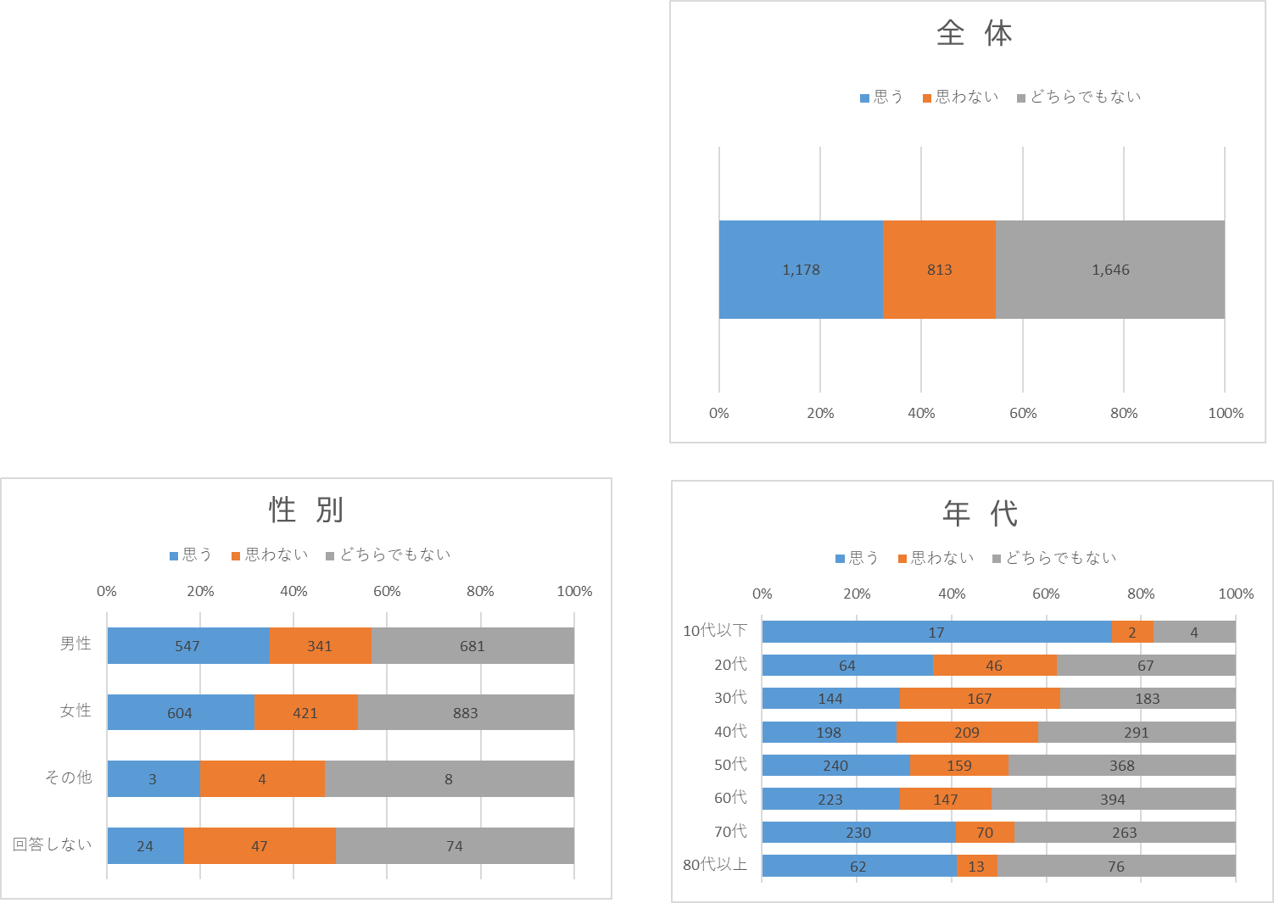
 |  | 全体 |  | 思う |  | 思わない |  | どちらでもない
 |  | 実数 | 構成比 | 実数 | 構成比 | 実数 | 構成比 | 実数 | 構成比
全体 |  | 3,637 | 100% | 1,178 | 32% | 813 | 22% | 1,646 | 45%
性別 | 男性 | 1,569 | 100% | 547 | 35% | 341 | 22% | 681 | 43%
 | 女性 | 1,908 | 100% | 604 | 32% | 421 | 22% | 883 | 46%
 | その他 | 15 | 100% | 3 | 20% | 4 | 27% | 8 | 53%
 | 回答しない | 145 | 100% | 24 | 17% | 47 | 32% | 74 | 51%
年代 | 10代以下 | 23 | 100% | 17 | 74% | 2 | 9% | 4 | 17%
 | 20代 | 177 | 100% | 64 | 36% | 46 | 26% | 67 | 38%
 | 30代 | 494 | 100% | 144 | 29% | 167 | 34% | 183 | 37%
 | 40代 | 698 | 100% | 198 | 28% | 209 | 30% | 291 | 42%
 | 50代 | 767 | 100% | 240 | 31% | 159 | 21% | 368 | 48%
 | 60代 | 764 | 100% | 223 | 29% | 147 | 19% | 394 | 52%
 | 70代 | 563 | 100% | 230 | 41% | 70 | 12% | 263 | 47%
 | 80代以上 | 151 | 100% | 62 | 41% | 13 | 9% | 76 | 50%

Ｑ２．地域の魅力を高め、にぎわいのあるまちづくり（政策２）

 |  | 全体 |  | 思う |  | 思わない |  | どちらでもない
 |  | 実数 | 構成比 | 実数 | 構成比 | 実数 | 構成比 | 実数 | 構成比
全体 |  | 3,637 | 100% | 1,021 | 28% | 1,323 | 36% | 1,293 | 36%
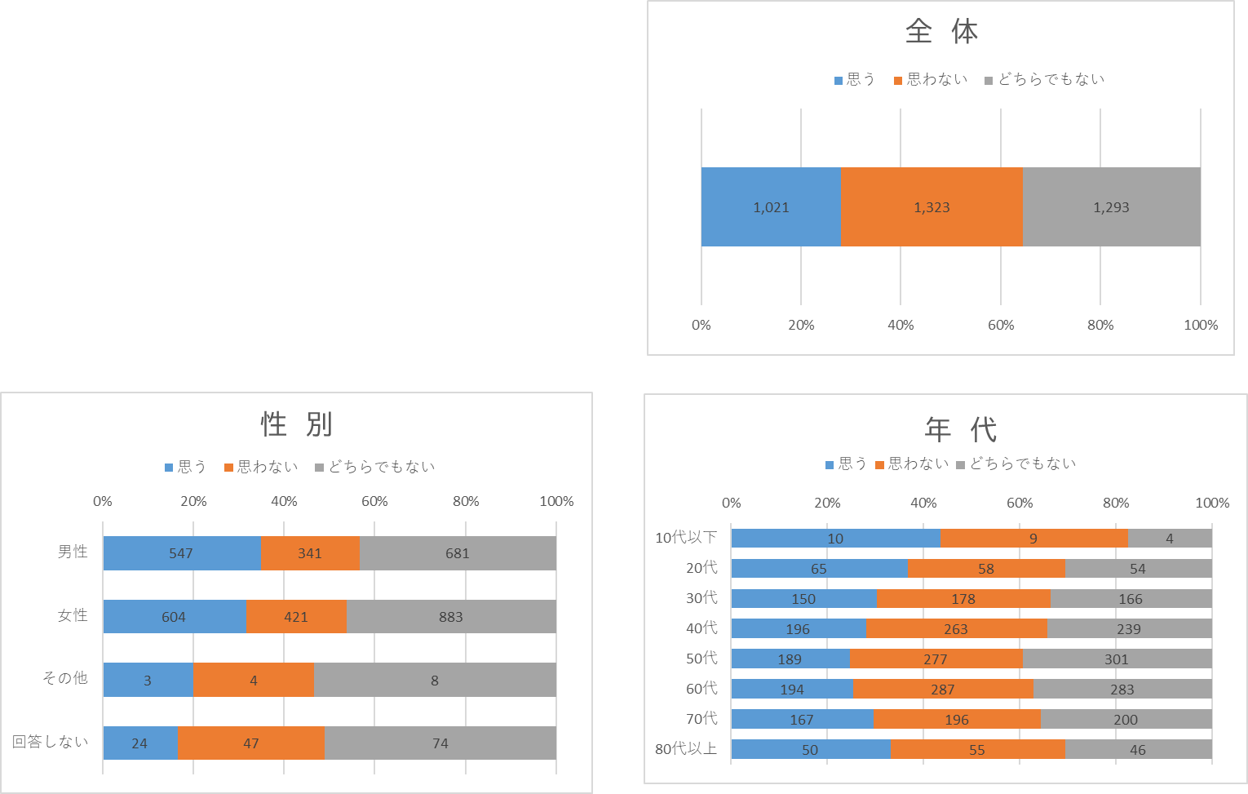
性別 | 男性 | 1,569 | 100% | 419 | 27% | 601 | 38% | 549 | 35%
 | 女性 | 1,908 | 100% | 578 | 30% | 646 | 34% | 684 | 36%
 | その他 | 15 | 100% | 1 | 7% | 8 | 53% | 6 | 40%
 | 回答しない | 145 | 100% | 23 | 16% | 68 | 47% | 54 | 37%
年代 | 10代以下 | 23 | 100% | 10 | 43% | 9 | 39% | 4 | 17%
 | 20代 | 177 | 100% | 65 | 37% | 58 | 33% | 54 | 31%
 | 30代 | 494 | 100% | 150 | 30% | 178 | 36% | 166 | 34%
 | 40代 | 698 | 100% | 196 | 28% | 263 | 38% | 239 | 34%
 | 50代 | 767 | 100% | 189 | 25% | 277 | 36% | 301 | 39%
 | 60代 | 764 | 100% | 194 | 25% | 287 | 38% | 283 | 37%
 | 70代 | 563 | 100% | 167 | 30% | 196 | 35% | 200 | 36%
 | 80代以上 | 151 | 100% | 50 | 33% | 55 | 36% | 46 | 30%

Ｑ３．安全・安心で環境にやさしいまちづくり（政策３）

 |  | 全体 |  | 思う |  | 思わない |  | どちらでもない
 |  | 実数 | 構成比 | 実数 | 構成比 | 実数 | 構成比 | 実数 | 構成比
全体 |  | 3,637 | 100% | 1,484 | 41% | 983 | 27% | 1,170 | 32%
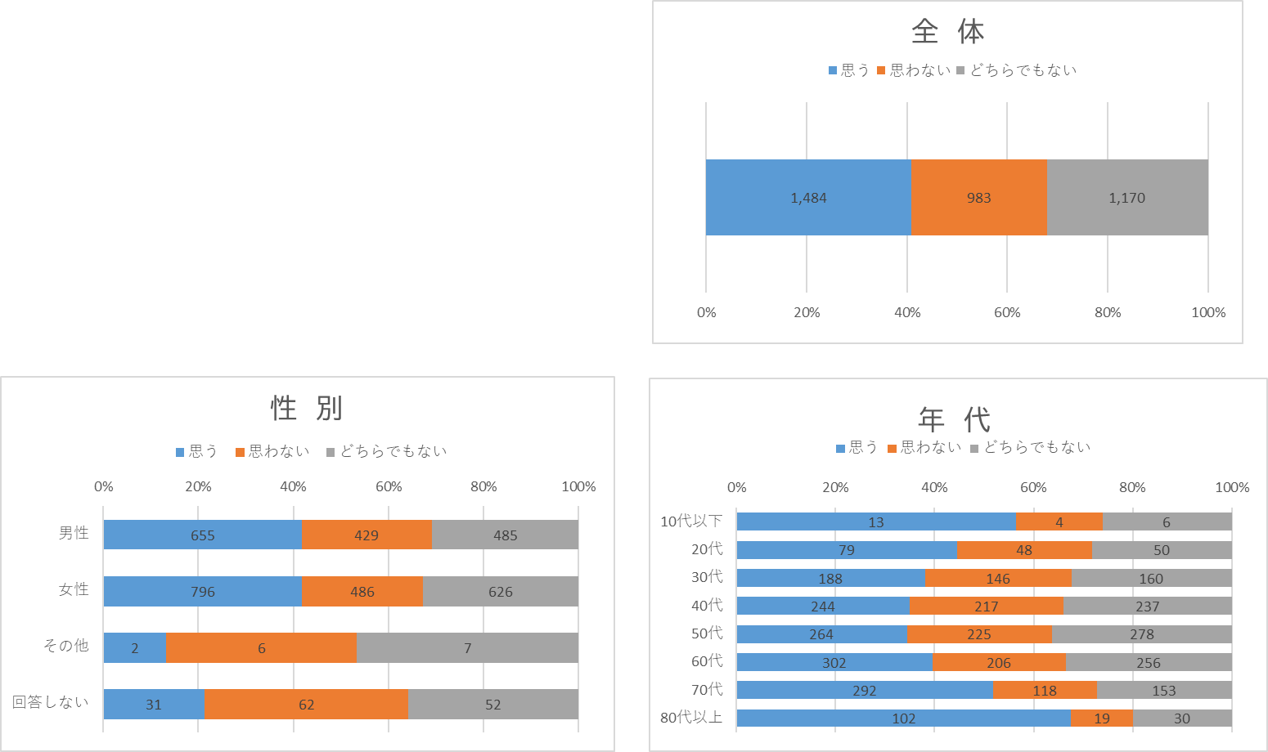
性別 | 男性 | 1,569 | 100% | 655 | 42% | 429 | 27% | 485 | 31%
 | 女性 | 1,908 | 100% | 796 | 42% | 486 | 25% | 626 | 33%
 | その他 | 15 | 100% | 2 | 13% | 6 | 40% | 7 | 47%
 | 回答しない | 145 | 100% | 31 | 21% | 62 | 43% | 52 | 36%
年代 | 10代以下 | 23 | 100% | 13 | 57% | 4 | 17% | 6 | 26%
 | 20代 | 177 | 100% | 79 | 45% | 48 | 27% | 50 | 28%
 | 30代 | 494 | 100% | 188 | 38% | 146 | 30% | 160 | 32%
 | 40代 | 698 | 100% | 244 | 35% | 217 | 31% | 237 | 34%
 | 50代 | 767 | 100% | 264 | 34% | 225 | 29% | 278 | 36%
 | 60代 | 764 | 100% | 302 | 40% | 206 | 27% | 256 | 34%
 | 70代 | 563 | 100% | 292 | 52% | 118 | 21% | 153 | 27%
 | 80代以上 | 151 | 100% | 102 | 68% | 19 | 13% | 30 | 20%

Ｑ４．健康に暮らせるまちづくり（政策４）

 |  | 全体 |  | 思う |  | 思わない |  | どちらでもない
 |  | 実数 | 構成比 | 実数 | 構成比 | 実数 | 構成比 | 実数 | 構成比
全体 |  | 3,637 | 100% | 1,401 | 39% | 891 | 24% | 1,345 | 37%
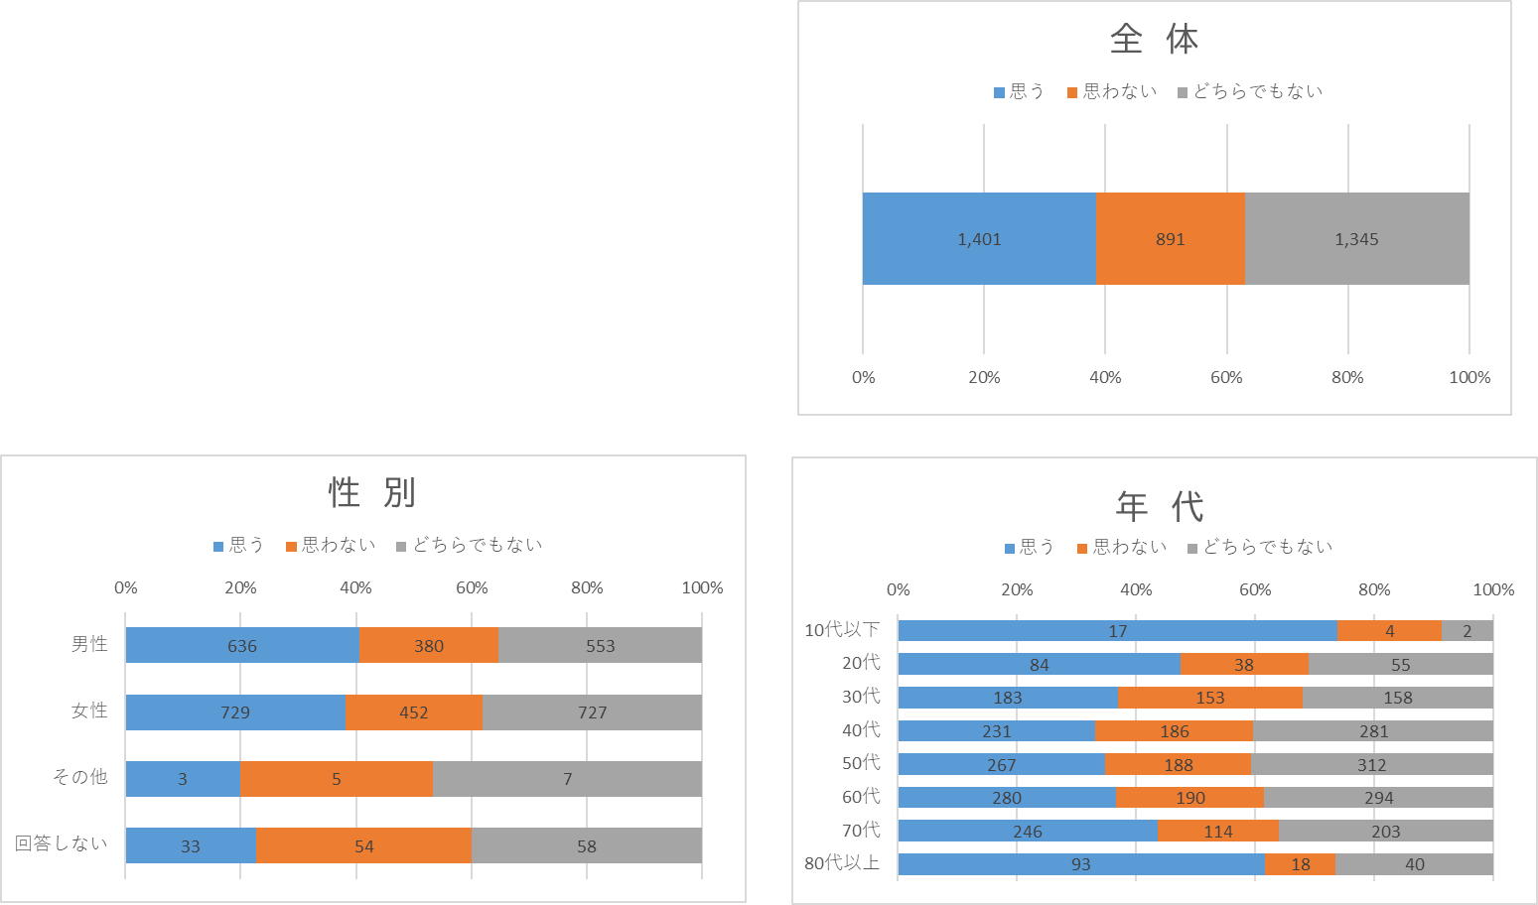
性別 | 男性 | 1,569 | 100% | 636 | 41% | 380 | 24% | 553 | 35%
 | 女性 | 1,908 | 100% | 729 | 38% | 452 | 24% | 727 | 38%
 | その他 | 15 | 100% | 3 | 20% | 5 | 33% | 7 | 47%
 | 回答しない | 145 | 100% | 33 | 23% | 54 | 37% | 58 | 40%
年代 | 10代以下 | 23 | 100% | 17 | 74% | 4 | 17% | 2 | 9%
 | 20代 | 177 | 100% | 84 | 47% | 38 | 21% | 55 | 31%
 | 30代 | 494 | 100% | 183 | 37% | 153 | 31% | 158 | 32%
 | 40代 | 698 | 100% | 231 | 33% | 186 | 27% | 281 | 40%
 | 50代 | 767 | 100% | 267 | 35% | 188 | 25% | 312 | 41%
 | 60代 | 764 | 100% | 280 | 37% | 190 | 25% | 294 | 38%
 | 70代 | 563 | 100% | 246 | 44% | 114 | 20% | 203 | 36%
 | 80代以上 | 151 | 100% | 93 | 62% | 18 | 12% | 40 | 26%

Ｑ５．共に認め合い、支え合うまちづくり（政策５）

 |  | 全体 |  | 思う |  | 思わない |  | どちらでもない
 |  | 実数 | 構成比 | 実数 | 構成比 | 実数 | 構成比 | 実数 | 構成比
全体 |  | 3,637 | 100% | 872 | 24% | 1,002 | 28% | 1,763 | 48%
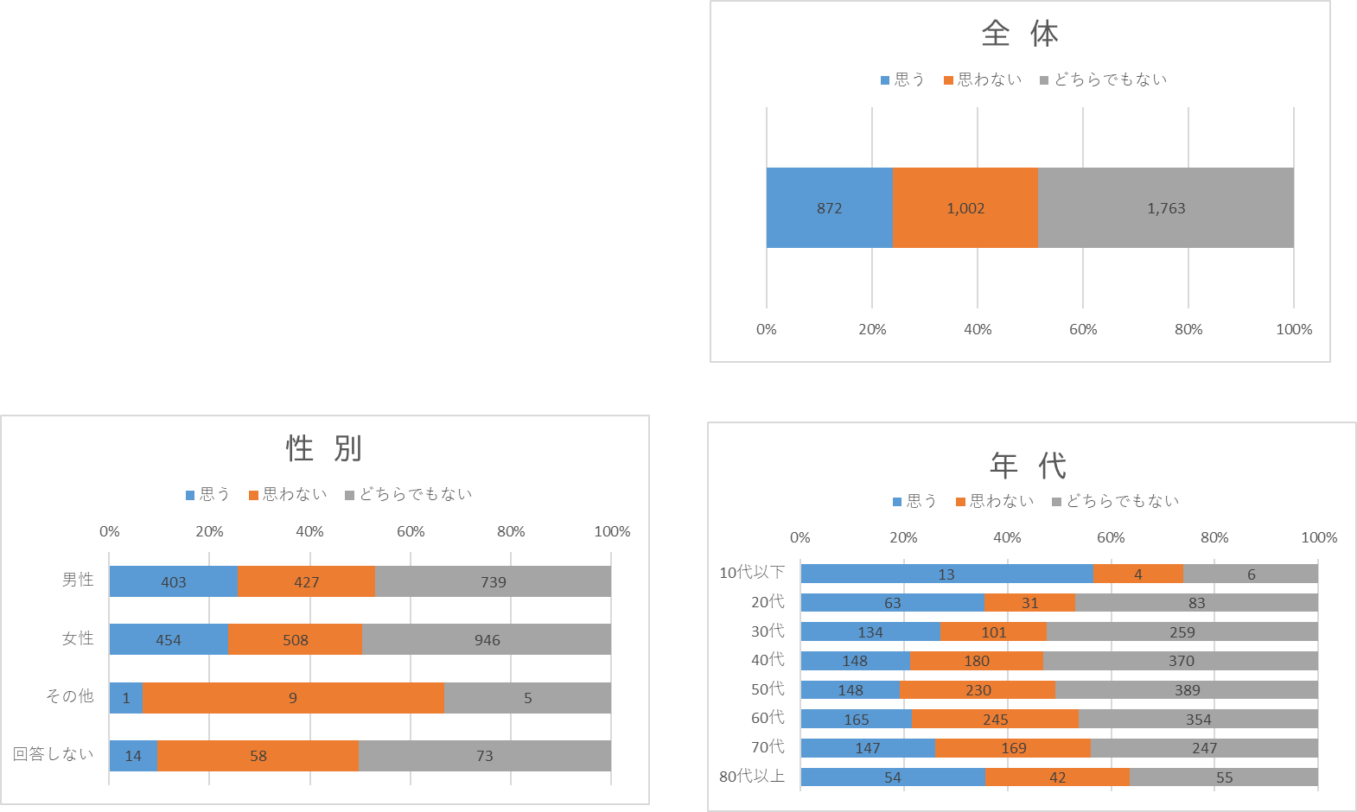
性別 | 男性 | 1,569 | 100% | 403 | 26% | 427 | 27% | 739 | 47%
 | 女性 | 1,908 | 100% | 454 | 24% | 508 | 27% | 946 | 50%
 | その他 | 15 | 100% | 1 | 7% | 9 | 60% | 5 | 33%
 | 回答しない | 145 | 100% | 14 | 10% | 58 | 40% | 73 | 50%
年代 | 10代以下 | 23 | 100% | 13 | 57% | 4 | 17% | 6 | 26%
 | 20代 | 177 | 100% | 63 | 36% | 31 | 18% | 83 | 47%
 | 30代 | 494 | 100% | 134 | 27% | 101 | 20% | 259 | 52%
 | 40代 | 698 | 100% | 148 | 21% | 180 | 26% | 370 | 53%
 | 50代 | 767 | 100% | 148 | 19% | 230 | 30% | 389 | 51%
 | 60代 | 764 | 100% | 165 | 22% | 245 | 32% | 354 | 46%
 | 70代 | 563 | 100% | 147 | 26% | 169 | 30% | 247 | 44%
 | 80代以上 | 151 | 100% | 54 | 36% | 42 | 28% | 55 | 36%

Ｑ６．緑あふれる快適なまちづくり（政策６）

 |  | 全体 |  | 思う |  | 思わない |  | どちらでもない
 |  | 実数 | 構成比 | 実数 | 構成比 | 実数 | 構成比 | 実数 | 構成比
全体 |  | 3,637 | 100% | 2,032 | 56% | 873 | 24% | 732 | 20%
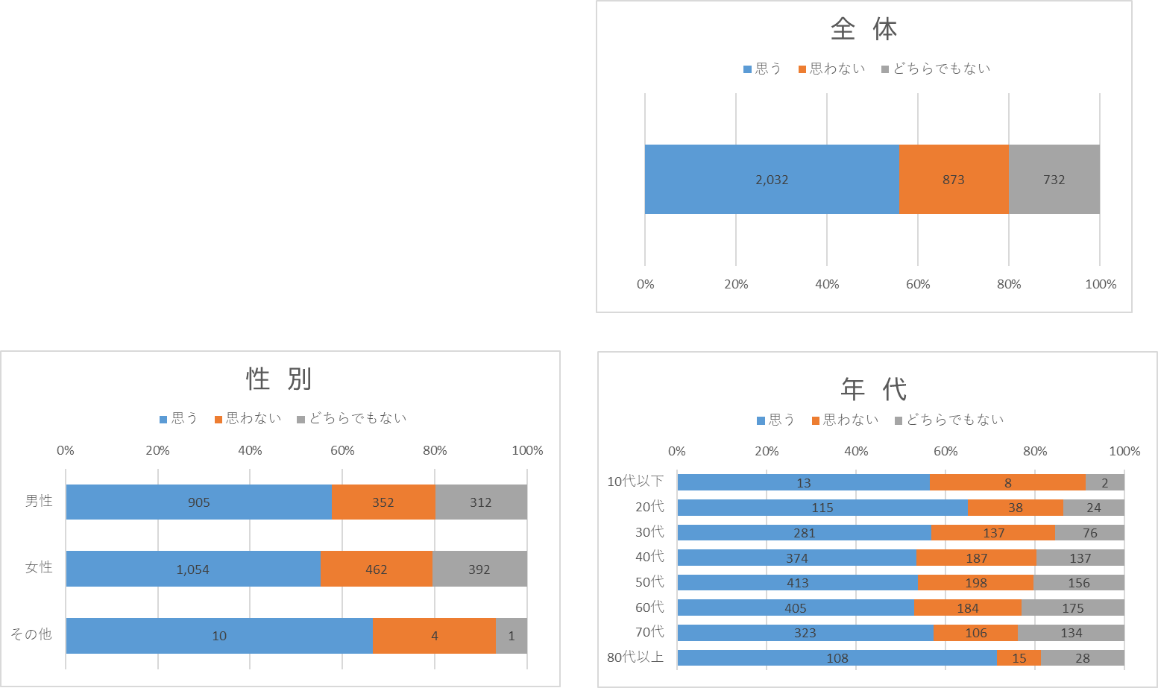
性別 | 男性 | 1,569 | 100% | 905 | 58% | 352 | 22% | 312 | 20%
 | 女性 | 1,908 | 100% | 1,054 | 55% | 462 | 24% | 392 | 21%
 | その他 | 15 | 100% | 10 | 67% | 4 | 27% | 1 | 7%
 | 回答しない | 145 | 100% | 63 | 43% | 55 | 38% | 27 | 19%
年代 | 10代以下 | 23 | 100% | 13 | 57% | 8 | 35% | 2 | 9%
 | 20代 | 177 | 100% | 115 | 65% | 38 | 21% | 24 | 14%
 | 30代 | 494 | 100% | 281 | 57% | 137 | 28% | 76 | 15%
 | 40代 | 698 | 100% | 374 | 54% | 187 | 27% | 137 | 20%
 | 50代 | 767 | 100% | 413 | 54% | 198 | 26% | 156 | 20%
 | 60代 | 764 | 100% | 405 | 53% | 184 | 24% | 175 | 23%
 | 70代 | 563 | 100% | 323 | 57% | 106 | 19% | 134 | 24%
 | 80代以上 | 151 | 100% | 108 | 72% | 15 | 10% | 28 | 19%

Ｑ７．持続可能な行財政運営（政策７）

 |  | 全体 |  | 思う |  | 思わない |  | どちらでもない
 |  | 実数 | 構成比 | 実数 | 構成比 | 実数 | 構成比 | 実数 | 構成比
全体 |  | 3,637 | 100% | 1,453 | 40% | 885 | 24% | 1,299 | 36%
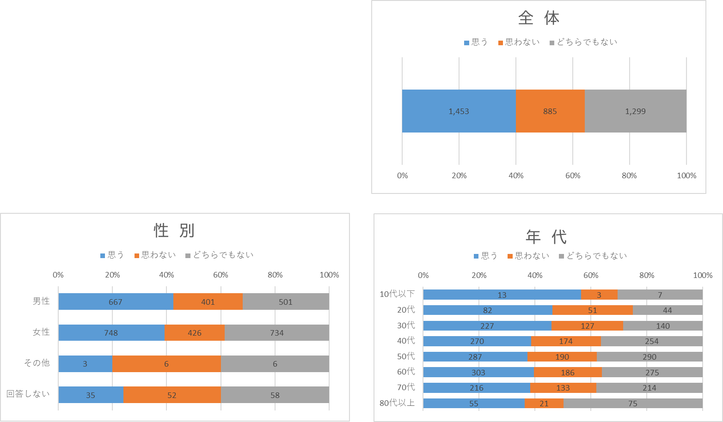
性別 | 男性 | 1,569 | 100% | 667 | 43% | 401 | 26% | 501 | 32%
 | 女性 | 1,908 | 100% | 748 | 39% | 426 | 22% | 734 | 38%
 | その他 | 15 | 100% | 3 | 20% | 6 | 40% | 6 | 40%
 | 回答しない | 145 | 100% | 35 | 24% | 52 | 36% | 58 | 40%
年代 | 10代以下 | 23 | 100% | 13 | 57% | 3 | 13% | 7 | 30%
 | 20代 | 177 | 100% | 82 | 46% | 51 | 29% | 44 | 25%
 | 30代 | 494 | 100% | 227 | 46% | 127 | 26% | 140 | 28%
 | 40代 | 698 | 100% | 270 | 39% | 174 | 25% | 254 | 36%
 | 50代 | 767 | 100% | 287 | 37% | 190 | 25% | 290 | 38%
 | 60代 | 764 | 100% | 303 | 40% | 186 | 24% | 275 | 36%
 | 70代 | 563 | 100% | 216 | 38% | 133 | 24% | 214 | 38%
 | 80代以上 | 151 | 100% | 55 | 36% | 21 | 14% | 75 | 50%

参考：政策別集計

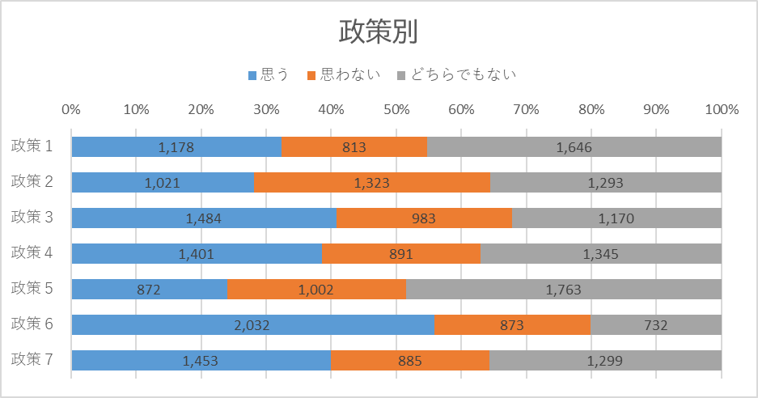
 |  | 全体 |  | 思う |  | 思わない |  | どちらでもない
 |  | 実数 | 構成比 | 実数 | 構成比 | 実数 | 構成比 | 実数 | 構成比
政策１ |  | 3,637 | 100% | 1,178 | 32% | 813 | 22% | 1,646 | 45%
政策２ |  | 3,637 | 100% | 1,021 | 28% | 1,323 | 36% | 1,293 | 36%
政策３ |  | 3,637 | 100% | 1,484 | 41% | 983 | 27% | 1,170 | 32%
政策４ |  | 3,637 | 100% | 1,401 | 39% | 891 | 24% | 1,345 | 37%
政策５ |  | 3,637 | 100% | 872 | 24% | 1,002 | 28% | 1,763 | 48%
政策６ |  | 3,637 | 100% | 2,032 | 56% | 873 | 24% | 732 | 20%
政策７ |  | 3,637 | 100% | 1,453 | 40% | 885 | 24% | 1,299 | 36%

◆施策や個人に関すること

Ｑ８．座間市に愛着や誇りを持っていますか（施策５）

 |  | 全体 |  | 持っている |  | 持っていない
 |  | 実数 | 構成比 | 実数 | 構成比 | 実数 | 構成比
全体 |  | 3,637 | 100% | 2,480 | 68% | 1,157 | 32%
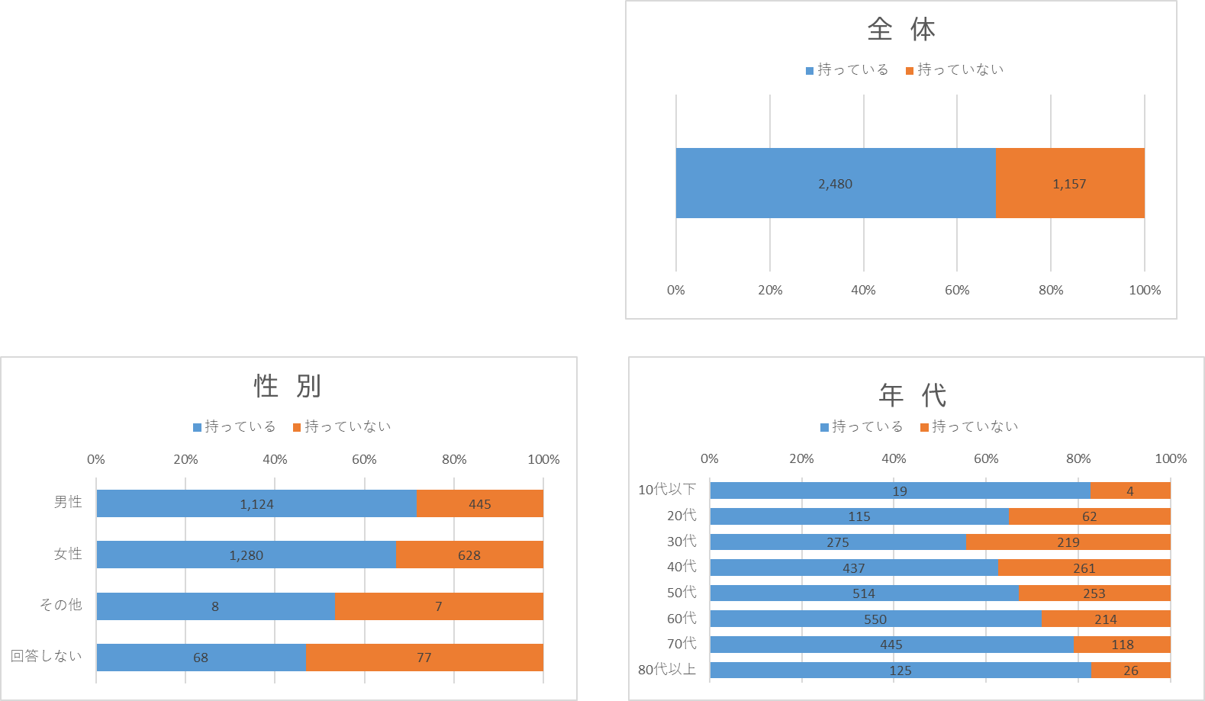
性別 | 男性 | 1,569 | 100% | 1,124 | 72% | 445 | 28%
 | 女性 | 1,908 | 100% | 1,280 | 67% | 628 | 33%
 | その他 | 15 | 100% | 8 | 53% | 7 | 47%
 | 回答しない | 145 | 100% | 68 | 47% | 77 | 53%
年代 | 10代以下 | 23 | 100% | 19 | 83% | 4 | 17%
 | 20代 | 177 | 100% | 115 | 65% | 62 | 35%
 | 30代 | 494 | 100% | 275 | 56% | 219 | 44%
 | 40代 | 698 | 100% | 437 | 63% | 261 | 37%
 | 50代 | 767 | 100% | 514 | 67% | 253 | 33%
 | 60代 | 764 | 100% | 550 | 72% | 214 | 28%
 | 70代 | 563 | 100% | 445 | 79% | 118 | 21%
 | 80代以上 | 151 | 100% | 125 | 83% | 26 | 17%

Ｑ９．この１年で地域活動に参加したことがありましたか（施策６）

 |  | 全体 |  | ある |  | ない
 |  | 実数 | 構成比 | 実数 | 構成比 | 実数 | 構成比
全体 |  | 3,637 | 100% | 1,229 | 34% | 2,408 | 66%
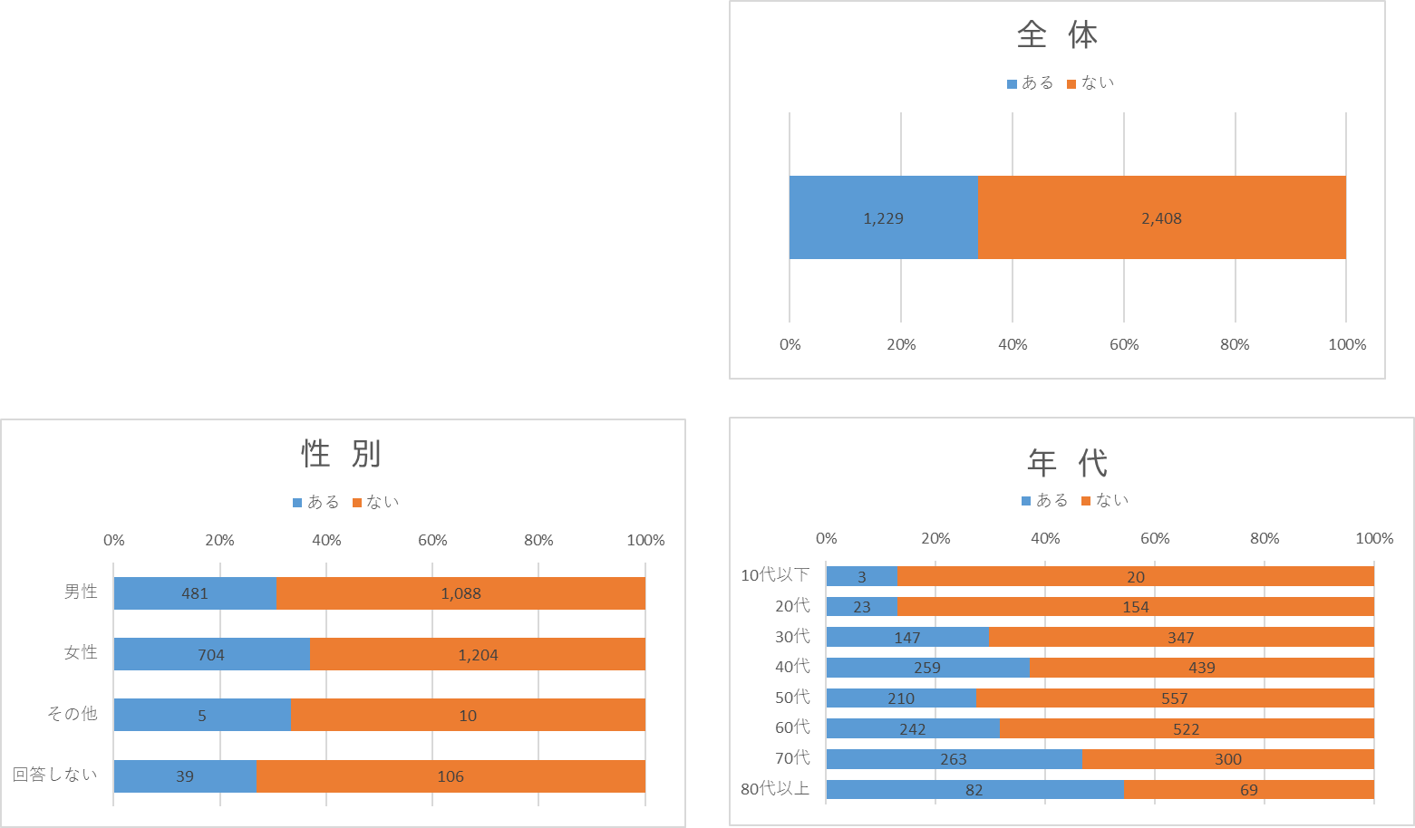
性別 | 男性 | 1,569 | 100% | 481 | 31% | 1,088 | 69%
 | 女性 | 1,908 | 100% | 704 | 37% | 1,204 | 63%
 | その他 | 15 | 100% | 5 | 33% | 10 | 67%
 | 回答しない | 145 | 100% | 39 | 27% | 106 | 73%
年代 | 10代以下 | 23 | 100% | 3 | 13% | 20 | 87%
 | 20代 | 177 | 100% | 23 | 13% | 154 | 87%
 | 30代 | 494 | 100% | 147 | 30% | 347 | 70%
 | 40代 | 698 | 100% | 259 | 37% | 439 | 63%
 | 50代 | 767 | 100% | 210 | 27% | 557 | 73%
 | 60代 | 764 | 100% | 242 | 32% | 522 | 68%
 | 70代 | 563 | 100% | 263 | 47% | 300 | 53%
 | 80代以上 | 151 | 100% | 82 | 54% | 69 | 46%

Ｑ１０．座間市は救急医療が整備されていると感じますか（施策１３）

 |  | 全体 |  | 感じる |  | 感じない
 |  | 実数 | 構成比 | 実数 | 構成比 | 実数 | 構成比
全体 |  | 3,637 | 100% | 2,108 | 58% | 1,529 | 42%

性別 | 男性 | 1,569 | 100% | 943 | 60% | 626 | 40%
 | 女性 | 1,908 | 100% | 1,091 | 57% | 817 | 43%
 | その他 | 15 | 100% | 7 | 47% | 8 | 53%
 | 回答しない | 145 | 100% | 67 | 46% | 78 | 54%
年代 | 10代以下 | 23 | 100% | 17 | 74% | 6 | 26%
 | 20代 | 177 | 100% | 112 | 63% | 65 | 37%
 | 30代 | 494 | 100% | 286 | 58% | 208 | 42%
 | 40代 | 698 | 100% | 383 | 55% | 315 | 45%
 | 50代 | 767 | 100% | 446 | 58% | 321 | 42%
 | 60代 | 764 | 100% | 414 | 54% | 350 | 46%
 | 70代 | 563 | 100% | 351 | 62% | 212 | 38%
 | 80代以上 | 151 | 100% | 99 | 66% | 52 | 34%

Ｑ１１．地域福祉活動に参加したことがありますか （施策１６）

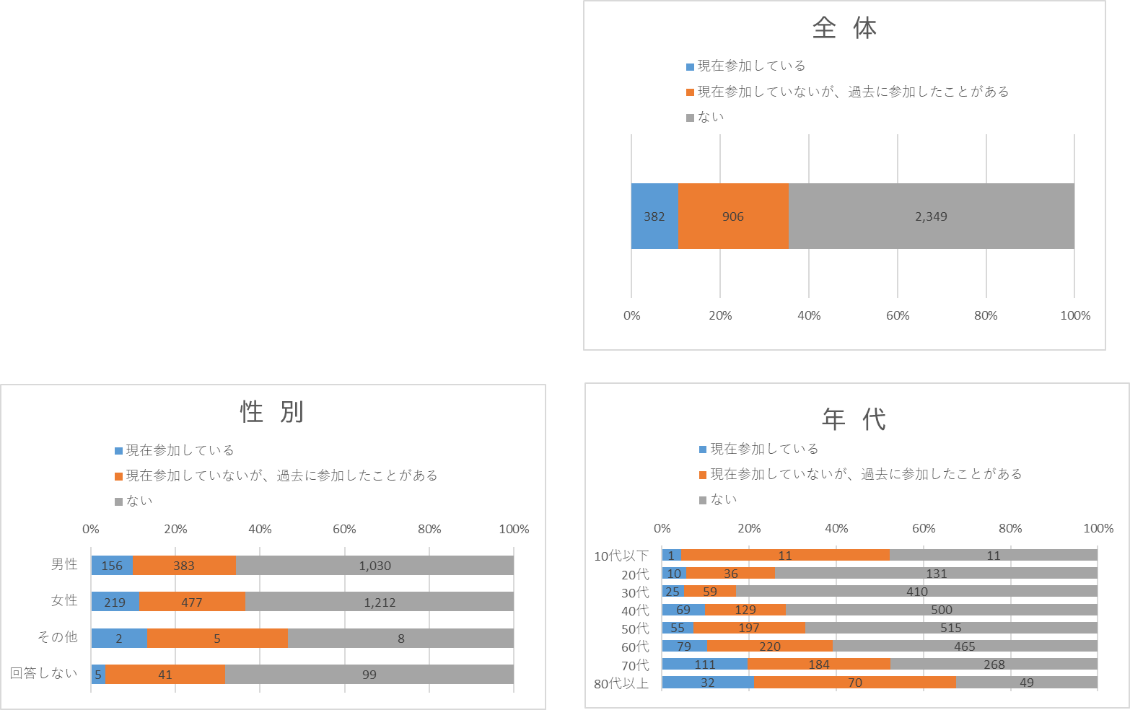
 |  | 全体 |  | 現在参加している |  | 現在参加していないが、過去に参加したことがある |  | ない
 |  | 実数 | 構成比 | 実数 | 構成比 | 実数 | 構成比 | 実数 | 構成比
全体 |  | 3,637 | 100% | 382 | 11% | 906 | 25% | 2,349 | 65%
性別 | 男性 | 1,569 | 100% | 156 | 10% | 383 | 24% | 1,030 | 66%
 | 女性 | 1,908 | 100% | 219 | 11% | 477 | 25% | 1,212 | 64%
 | その他 | 15 | 100% | 2 | 13% | 5 | 33% | 8 | 53%
 | 回答しない | 145 | 100% | 5 | 3% | 41 | 28% | 99 | 68%
年代 | 10代以下 | 23 | 100% | 1 | 4% | 11 | 48% | 11 | 48%
 | 20代 | 177 | 100% | 10 | 6% | 36 | 20% | 131 | 74%
 | 30代 | 494 | 100% | 25 | 5% | 59 | 12% | 410 | 83%
 | 40代 | 698 | 100% | 69 | 10% | 129 | 18% | 500 | 72%
 | 50代 | 767 | 100% | 55 | 7% | 197 | 26% | 515 | 67%
 | 60代 | 764 | 100% | 79 | 10% | 220 | 29% | 465 | 61%
 | 70代 | 563 | 100% | 111 | 20% | 184 | 33% | 268 | 48%
 | 80代以上 | 151 | 100% | 32 | 21% | 70 | 46% | 49 | 32%

Ｑ１２．この１年で基地の存在が負担だと感じたことがありましたか（施策２８）

 |  | 全体 |  | ある |  | ない
 |  | 実数 | 構成比 | 実数 | 構成比 | 実数 | 構成比
全体 |  | 3,637 | 100% | 890 | 24% | 2,747 | 76%
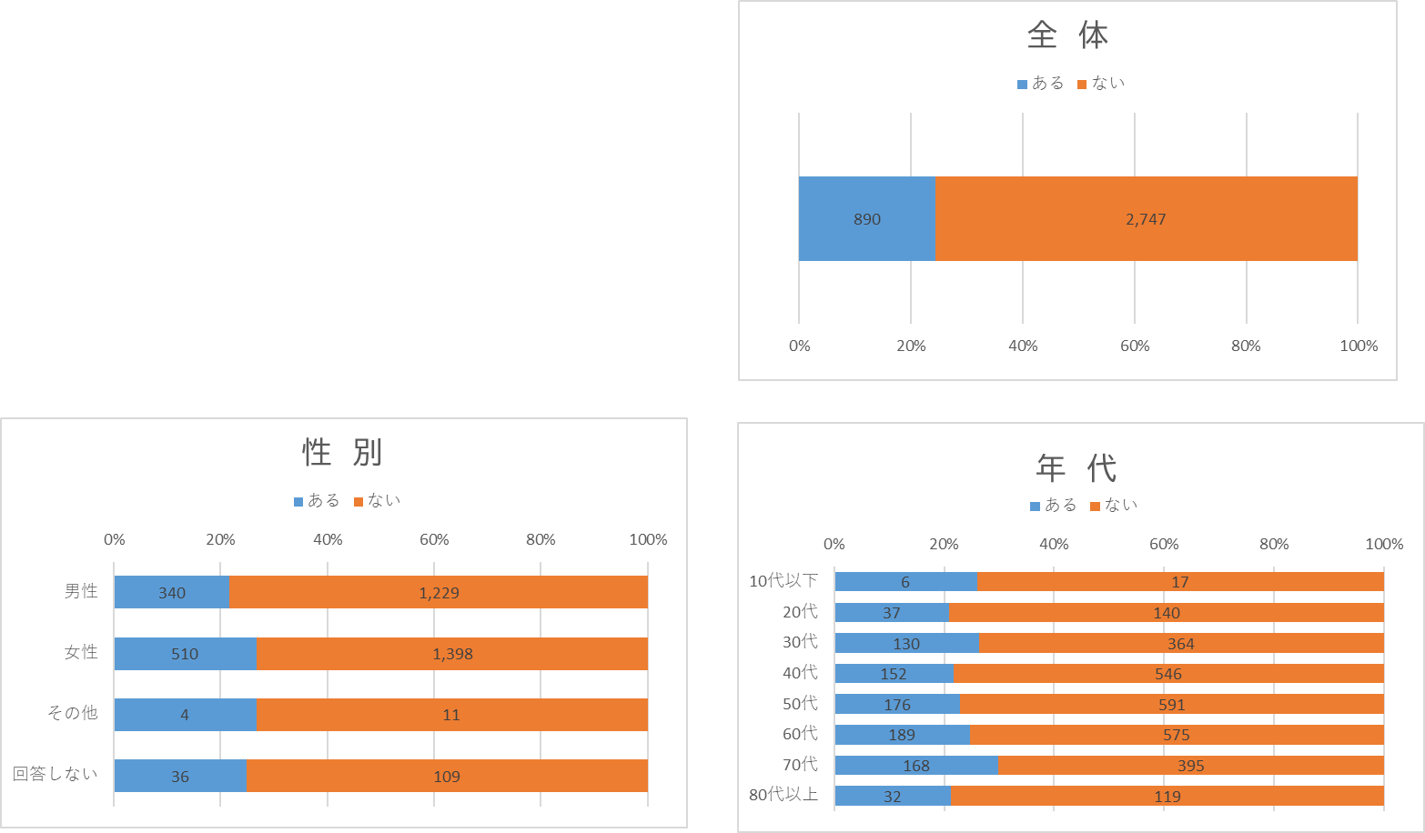
性別 | 男性 | 1,569 | 100% | 340 | 22% | 1,229 | 78%
 | 女性 | 1,908 | 100% | 510 | 27% | 1,398 | 73%
 | その他 | 15 | 100% | 4 | 27% | 11 | 73%
 | 回答しない | 145 | 100% | 36 | 25% | 109 | 75%
年代 | 10代以下 | 23 | 100% | 6 | 26% | 17 | 74%
 | 20代 | 177 | 100% | 37 | 21% | 140 | 79%
 | 30代 | 494 | 100% | 130 | 26% | 364 | 74%
 | 40代 | 698 | 100% | 152 | 22% | 546 | 78%
 | 50代 | 767 | 100% | 176 | 23% | 591 | 77%
 | 60代 | 764 | 100% | 189 | 25% | 575 | 75%
 | 70代 | 563 | 100% | 168 | 30% | 395 | 70%
 | 80代以上 | 151 | 100% | 32 | 21% | 119 | 79%

Ｑ１３．ざま未来プランを知っていましたか

 |  | 全体 |  | 知っていた |  | 知らなかった
 |  | 実数 | 構成比 | 実数 | 構成比 | 実数 | 構成比
全体 |  | 3,637 | 100% | 874 | 24% | 2,763 | 76%
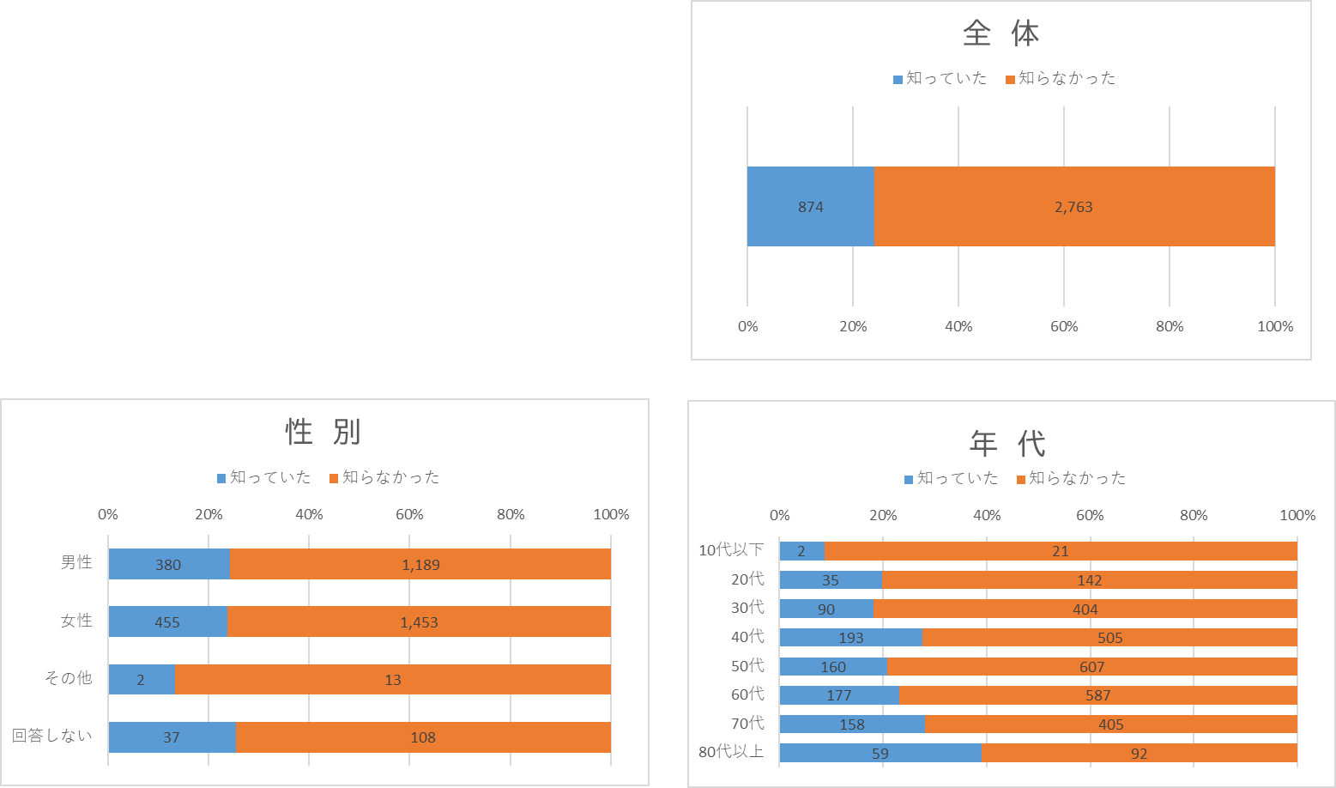
性別 | 男性 | 1,569 | 100% | 380 | 24% | 1,189 | 76%
 | 女性 | 1,908 | 100% | 455 | 24% | 1,453 | 76%
 | その他 | 15 | 100% | 2 | 13% | 13 | 87%
 | 回答しない | 145 | 100% | 37 | 26% | 108 | 74%
年代 | 10代以下 | 23 | 100% | 2 | 9% | 21 | 91%
 | 20代 | 177 | 100% | 35 | 20% | 142 | 80%
 | 30代 | 494 | 100% | 90 | 18% | 404 | 82%
 | 40代 | 698 | 100% | 193 | 28% | 505 | 72%
 | 50代 | 767 | 100% | 160 | 21% | 607 | 79%
 | 60代 | 764 | 100% | 177 | 23% | 587 | 77%
 | 70代 | 563 | 100% | 158 | 28% | 405 | 72%
 | 80代以上 | 151 | 100% | 59 | 39% | 92 | 61%

Ｑ１４．自由記載

 | ざま未来プランに関する意見（942件）をもとに、単語の出現頻度に応じて上位50ワードを抽出したワードクラウド
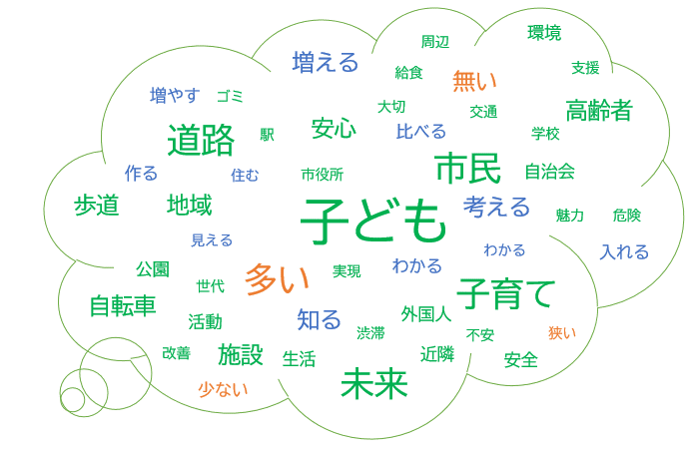

 | 出現頻度 | 品詞 | ワード | 回数 | 意見の抜粋
 | 1位 | 名詞 | 子ども | 98 | 子どもへの教育や支援体制を充実させていってほしい／様々な状況の子どもたちが、健やかに成長できるまちを期待します。
 | 2位 | 名詞 | 道路 | 71 | 道路の防音、渋滞対策してください。／安心して歩いたり、自転車に乗ったり出来るように、とにかく道路を整備して欲しい。
 | 3位 | 形容詞 | 多い | 66 | 待機児童が多い。／坂道が多く、歩道の幅が狭い場所が多いので自転車や歩行者がもう少し安全に通行できるようになって欲しい。
 | 4位 | 名詞 | 子育て | 64 | 子育て支援や、今後結婚などする方々への支援が薄い。／子育てについて相談を出来る場を作ってほしい。
 | 5位 | 名詞 | 市民 | 60 | 子供だけでなく全ての市民が平等に生活しやすい街づくりをプランして欲しい。／
 | 6位 | 名詞 | 未来 | 58 | 未来プランのアピールをもっと身近にわかる様にして欲しい／未来プランの存在は知らなかった。
 | 7位 | 名詞 | 自転車 | 53 | 自転車専用通行帯の整備。／道路の渋滞対策、歩行者や自転車通行帯の確保などの安全対策。

Ｑ１５．年齢

 |  | 全体 | 10代以下 | 20代 | 30代 | 40代 | 50代 | 60代 | 70代 | 80代以上
実数 |  | 3,637 | 23 | 177 | 494 | 698 | 767 | 764 | 563 | 151
構成比 |  | 100% | 1% | 5% | 14% | 19% | 21% | 21% | 15% | 4%

Ｑ１６．性別

 |  | 全体 | 男性 | 女性 | その他 | 回答しない
実数 |  | 3,637 | 1,569 | 1,908 | 15 | 145
構成比 |  | 100% | 43% | 52% | 0% | 4%

